Capa


RELATÓRIO DE TRANSMISSÃO

Análise de Cálculo de Desempenho e Interferência

NOVO PROJETO / PROV_2017-10177

PROJETO

PONTO A

DIR

PONTO B RINCOMPE

6U GHz/30M00 - 4096QAM-511MB .. 4096QAM-511MB [2+0.POLAR] NP

 | Elaborado | Revisão | Requisição
 |  | Rev.1
 | Data:
 | 27.07.2017 / 08.44
 | SW 6.3.1 B 055 00:00:56 9707 | http://www.rincompe.com.br/

Perfil Topografico
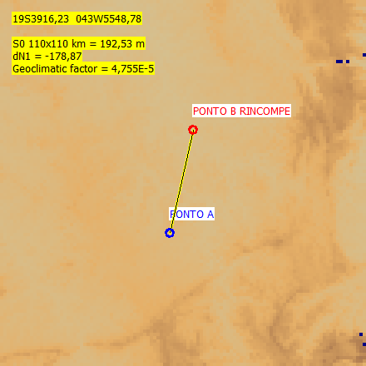
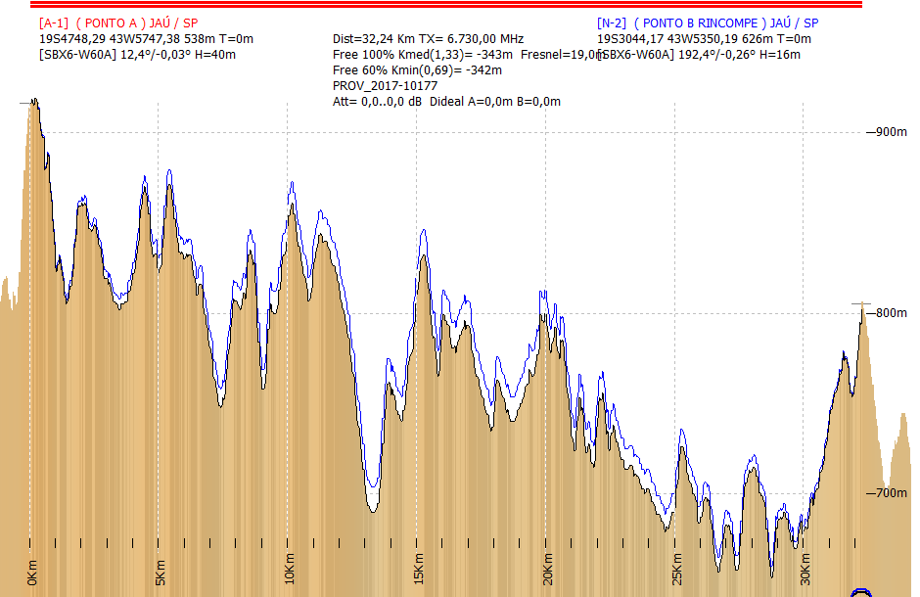
PERFIL TOPOGRÁFICO (Baseado em SRTM3)

Link-A1 | PONTO A | http://maps.google.com/maps?q=-19.796747+-43.963161&t=k&iwloc=A&hl=en
Link-B2 | PONTO B RINCOMPE | http://maps.google.com/maps?q=-19.512269+-43.897275&t=k&iwloc=A&hl=en

Diagrama
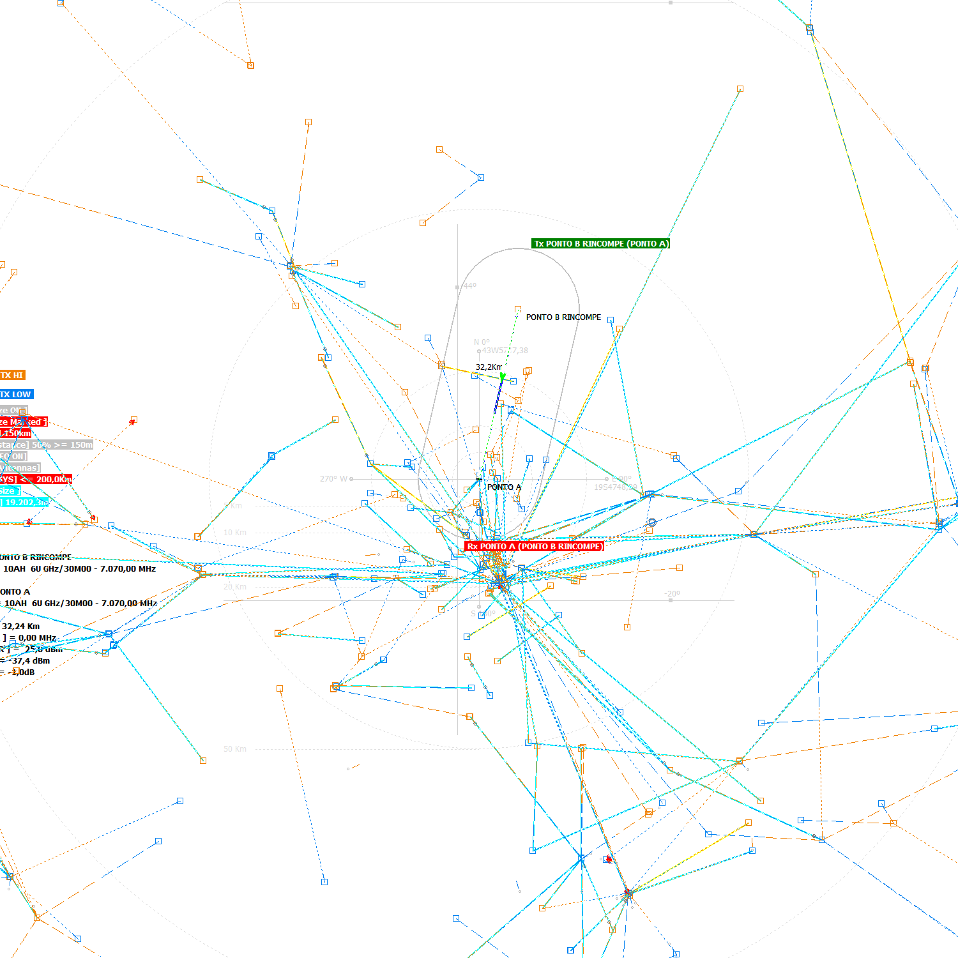
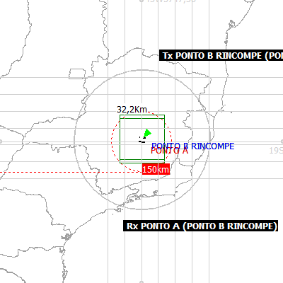
Diagrama da Rota

Proximas
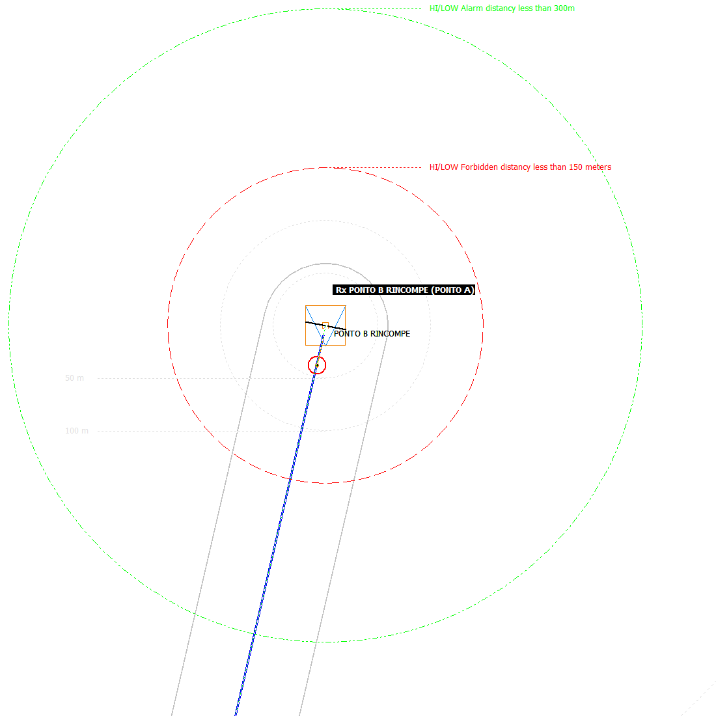
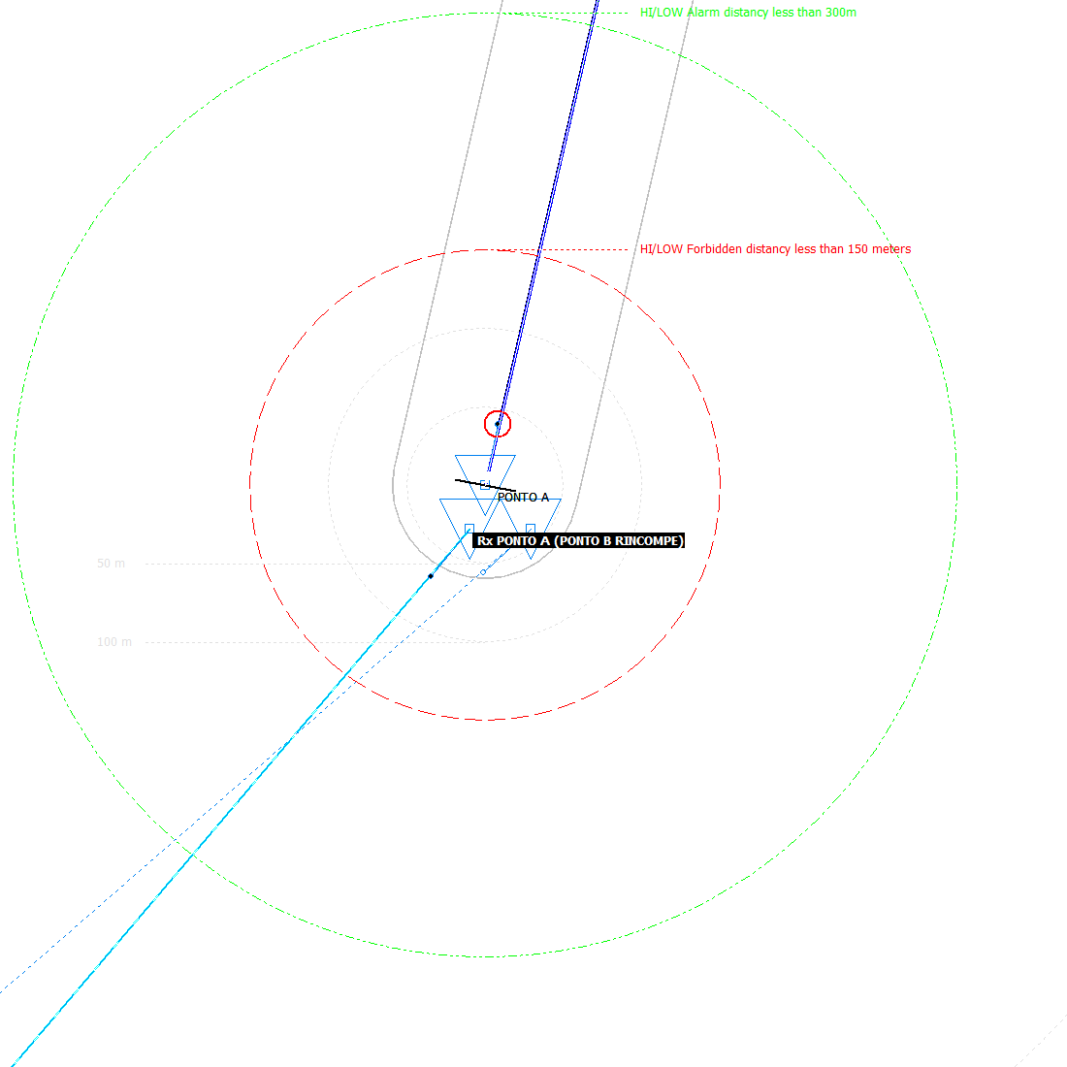
SITES NEARS (500 metros)

RDI (A) DBM | RDI (B) DBM | STATUS | NR | DISTANCIA (METROS) | MIN FREE (MHZ) | ÂNGULO A->C (GRAUS) | ÂNGULO C->A (GRAUS) | SITE (A) | SITE (B) | FX | BW (MHZ) | CHANNEL NR | NR# | HI/LOW | POL H/V | FREQUENCIA TX-A (MHZ) | FREQUENCIA RX-A (MHZ) | ALTURA (METROS) | TILT (GRAUS) | AZIMUTE (GRAUS) | SITE (C) | SITE (D) | FX | BW (MHZ) | CANAL NR | NR | A/B | POL H/V | FREQUENCIA TX-C (MHZ) | FREQUENCIA RX-C (MHZ) | ALTURA (METROS) | TILT (GRAUS) | AZIMUTE (GRAUS) | CODIGO | ENTIDADE | MUNICIPIO | UF | ENDEREÇO

0,00 | 0,00 | OK | 1 | 0 | 250.00 | 0,0 | 0,0 | PONTO A | PONTO B RINCOMPE | 6G70 | 30,0 | 9BH | 9,0 | B | H | 6,700,0 | 7,040,0 | 40 | -0,03 | 12,36 | COLETA DO LINK | ENTREGA DO LINK | 6G70 | 30,0 | 7BV | 7,0 | B | V | 6,640,0 | 6,980,0 | 20 | -0,34 | 12,36 | COLETA DO LINK | PROVNET | BELO HORIZONTE | MG
0,00 | 0,00 | OK | 2 | 0 | 280.00 | 0,0 | 0,0 | PONTO A | PONTO B RINCOMPE | 6G70 | 30,0 | 9BH | 9,0 | B | H | 6,700,0 | 7,040,0 | 40 | -0,03 | 12,36 | COLETA DO LINK | ENTREGA DO LINK | 6G70 | 30,0 | 8BV | 8,0 | B | V | 6,670,0 | 7,010,0 | 20 | -0,34 | 12,36 | COLETA DO LINK | PROVNET | BELO HORIZONTE | MG
-2,00 | -2,00 | OK | 3 | 0 | 340.00 | 0,0 | 0,0 | PONTO A | PONTO B RINCOMPE | 6G70 | 30,0 | 9BH | 9,0 | B | H | 6,700,0 | 7,040,0 | 40 | -0,03 | 12,36 | PONTO A | PONTO B RINCOMPE | 6G70 | 30,0 | 10BH | 10,0 | B | H | 6,730,0 | 7,070,0 | 40 | -0,03 | 12,36 | PONTO A | RINCOMPE | JAÚ | SP
0,00 | 0,00 | OK | 4 | 0 | 310.00 | 0,0 | 0,0 | PONTO A | PONTO B RINCOMPE | 6G70 | 30,0 | 9BH | 9,0 | B | H | 6,700,0 | 7,040,0 | 40 | -0,03 | 12,36 | PONTO A | PONTO B RINCOMPE | 6G70 | 30,0 | 9BH | 9,0 | B | H | 6,700,0 | 7,040,0 | 40 | -0,03 | 12,36 | PONTO A | RINCOMPE | JAÚ | SP
0,00 | 0,00 | OK | 5 | 29 | 250.00 | 174,0 | 159,5 | PONTO A | PONTO B RINCOMPE | 6G70 | 30,0 | 9BH | 9,0 | B | H | 6,700,0 | 7,040,0 | 40 | -0,03 | 12,36 | I,RP03-08,02,2012 14,02 | I,ACEM01-08,02,2012 14,02 | 6G70 | 30,0 | 7BH | 7,0 | B | H | 6,640,0 | 6,980,0 | 20 | -0,58 | 218,87 | R689745796 | TIM | BELO HORIZONTE | MG | RUA CINQUENTA E DOIS S/N NOVA YORK
0,00 | 0,00 | OK | 6 | 29 | 130.00 | 174,0 | 159,5 | PONTO A | PONTO B RINCOMPE | 6G70 | 30,0 | 9BH | 9,0 | B | H | 6,700,0 | 7,040,0 | 40 | -0,03 | 12,36 | R689745796 | R689745001 | 6G70 | 30,0 | 3BH | 3,0 | B | H | 6,520,0 | 6,860,0 | 20 | -0,52 | 218,80 | R689745796 | TIM | BELO HORIZONTE | MG | RUA 52 S/N NOVA IORQUE
0,00 | 0,00 | OK | 7 | 29 | 220.00 | 174,0 | 159,5 | PONTO A | PONTO B RINCOMPE | 6G70 | 30,0 | 9BH | 9,0 | B | H | 6,700,0 | 7,040,0 | 40 | -0,03 | 12,36 | R689745796 | R689745001 | 6G70 | 30,0 | 6BV | 6,0 | B | V | 6,610,0 | 6,950,0 | 30 | -0,51 | 218,90 | R689745796 | TIM | BELO HORIZONTE | MG | RUA 52 S/N NOVA IORQUE
0,00 | 0,00 | OK | 8 | 39 | 220.00 | 123,0 | 88,0 | PONTO A | PONTO B RINCOMPE | 6G70 | 30,0 | 9BH | 9,0 | B | H | 6,700,0 | 7,040,0 | 40 | -0,03 | 12,36 | I,RP03-04,07,2011 20,20 | I,ACEM01-04,07,2011 20,20 | 6G70 | 30,0 | 6BV | 6,0 | B | V | 6,610,0 | 6,950,0 | 80 | -1,61 | 227,33 | RP03 | TIM | 0 | MG
0,00 | 0,00 | OK | 1 | 0 | 220.00 | 0,0 | 0,0 | PONTO A | PONTO B RINCOMPE | 6G70 | 30,0 | 10BH | 10,0 | B | H | 6,730,0 | 7,070,0 | 40 | -0,03 | 12,36 | COLETA DO LINK | ENTREGA DO LINK | 6G70 | 30,0 | 7BV | 7,0 | B | V | 6,640,0 | 6,980,0 | 20 | -0,34 | 12,36 | COLETA DO LINK | PROVNET | BELO HORIZONTE | MG
0,00 | 0,00 | OK | 2 | 0 | 250.00 | 0,0 | 0,0 | PONTO A | PONTO B RINCOMPE | 6G70 | 30,0 | 10BH | 10,0 | B | H | 6,730,0 | 7,070,0 | 40 | -0,03 | 12,36 | COLETA DO LINK | ENTREGA DO LINK | 6G70 | 30,0 | 8BV | 8,0 | B | V | 6,670,0 | 7,010,0 | 20 | -0,34 | 12,36 | COLETA DO LINK | PROVNET | BELO HORIZONTE | MG
0,00 | 0,00 | OK | 3 | 0 | 310.00 | 0,0 | 0,0 | PONTO A | PONTO B RINCOMPE | 6G70 | 30,0 | 10BH | 10,0 | B | H | 6,730,0 | 7,070,0 | 40 | -0,03 | 12,36 | PONTO A | PONTO B RINCOMPE | 6G70 | 30,0 | 10BH | 10,0 | B | H | 6,730,0 | 7,070,0 | 40 | -0,03 | 12,36 | PONTO A | RINCOMPE | JAÚ | SP
-2,00 | -2,00 | OK | 4 | 0 | 280.00 | 0,0 | 0,0 | PONTO A | PONTO B RINCOMPE | 6G70 | 30,0 | 10BH | 10,0 | B | H | 6,730,0 | 7,070,0 | 40 | -0,03 | 12,36 | PONTO A | PONTO B RINCOMPE | 6G70 | 30,0 | 9BH | 9,0 | B | H | 6,700,0 | 7,040,0 | 40 | -0,03 | 12,36 | PONTO A | RINCOMPE | JAÚ | SP
0,00 | 0,00 | OK | 5 | 29 | 220.00 | 174,0 | 159,5 | PONTO A | PONTO B RINCOMPE | 6G70 | 30,0 | 10BH | 10,0 | B | H | 6,730,0 | 7,070,0 | 40 | -0,03 | 12,36 | I,RP03-08,02,2012 14,02 | I,ACEM01-08,02,2012 14,02 | 6G70 | 30,0 | 7BH | 7,0 | B | H | 6,640,0 | 6,980,0 | 20 | -0,58 | 218,87 | R689745796 | TIM | BELO HORIZONTE | MG | RUA CINQUENTA E DOIS S/N NOVA YORK
0,00 | 0,00 | OK | 6 | 29 | 100.00 | 174,0 | 159,5 | PONTO A | PONTO B RINCOMPE | 6G70 | 30,0 | 10BH | 10,0 | B | H | 6,730,0 | 7,070,0 | 40 | -0,03 | 12,36 | R689745796 | R689745001 | 6G70 | 30,0 | 3BH | 3,0 | B | H | 6,520,0 | 6,860,0 | 20 | -0,52 | 218,80 | R689745796 | TIM | BELO HORIZONTE | MG | RUA 52 S/N NOVA IORQUE
0,00 | 0,00 | OK | 7 | 29 | 190.00 | 174,0 | 159,5 | PONTO A | PONTO B RINCOMPE | 6G70 | 30,0 | 10BH | 10,0 | B | H | 6,730,0 | 7,070,0 | 40 | -0,03 | 12,36 | R689745796 | R689745001 | 6G70 | 30,0 | 6BV | 6,0 | B | V | 6,610,0 | 6,950,0 | 30 | -0,51 | 218,90 | R689745796 | TIM | BELO HORIZONTE | MG | RUA 52 S/N NOVA IORQUE

Resumo
Microwave Worksheet
 |  |  |  |  |  |  |  |  |  |  |  |  |  |  |  | Site (1) |  | Site (2)
 |  |  |  |  |  |  |  |  |  |  |  |  |  |  |  | PONTO A |  | PONTO B RINCOMPE

 |  |  |  |  |  |  |  |  |  |  |  |  |  |  | Elevation (m) | 538.0 |  | 626.0

 |  |  |  | SBX6-W60A |  |  | SBX6-W60A |  |  |  |  |  |  |  | Latitude | 19S4748,29 / -19,796747 |  | 19S4748,29 / -19,796747
 |  | dBm | dBm | dB | dB | dB | dB | dBm | dBm | dB | Total fading |  | Availability | Modulation / Capacity
 |  | MPTX | PTX | GAIN (1) | DIST | GAS | GAIN (2) | NRX | TRH-6 | FM | sec | min | % | QAM / MBITS | Longitude | 43W5747,38 / -43,963161 |  | 43W5747,38 / -43,963161
 | Min | 25,0 | 25,0 | 38,8 | -139.2 | -0.3 | 38,8 | -37.4 | -52.0 | 14.6 | 2518.2 | 42.0 | 99.9920 | 4096QAM / 511,00 Mbits
 | Max | 25,0 | 25,0 | 38,8 | -139.2 | 0.3 | 38,8 | -37.4 | -52.0 | 14.6 | 2518.2 | 42.0 | 99.9920 | 4096QAM / 511,00 Mbits | True azimuth (°) | 12.4 |  | 192.4

 |  |  |  |  |  |  |  |  |  |  |  |  |  |  | Vertical angle (°) | -0.031 |  | -0.259

 |  |  |  |  |  |  |  |  |  |  |  |  |  |  | Antenna Model | SBX6-W60A |  | SBX6-W60A

 |  |  |  |  |  |  |  |  |  |  |  |  |  |  | Antenna height (m) | 40.0 |  | 16.0

 |  |  |  |  |  |  |  |  |  |  |  |  |  |  | Antenna gain (dBi) | 38,8 |  | 38,8
 |  |  |  |  |  |  |  |  |  |  |  |  |  |  |  |  | Field Margin (dB)
 |  |  |  |  | MPTX | PTX | GAIN (1) | LOSS | NRX(2) | TRH |  |  |  |  | Losses (dB) | 0.3 | 0,00 | 0.3
 |  |  |  | Min | 25.0 | 25.0 | 63.8 | -75.4 | -37.4 | -52.0
 |  |  |  | Max | 25.0 | 25.0 | 63.8 | -75.4 | -37.4 | -52.0 |  |  |  |  | Path length (km) |  | 32.241

 |  |  |  |  |  |  |  |  |  |  |  |  |  |  | Free space loss (dB) |  | 139.2

 |  |  |  |  |  |  |  |  |  |  |  |  |  |  | Factory / Model | SIAE / ALFO6U-PLUS2_511M_4096QAM

 |  |  |  |  |  |  |  |  |  |  |  |  |  |  | Radio configuration | AF2[2C+0]A-4KQ-511M / 2+0.POLAR / NP / SPLIT / DIRECT

 |  |  |  |  |  |  |  |  |  |  |  |  |  |  | Max Modulation / Capacity used | 4096QAM / 511,00 Mbits | Frequency (MHz) | 6U GHz / 6700

 |  |  |  |  |  |  |  |  |  |  |  |  |  |  | Output power (dBm) | 25,0 | Emission designator | 56M0G7WDT

 |  |  |  |  |  |  |  |  |  |  |  |  |  |  | RX signal (dBm) | -37.4 | Polarization | HORIZONTAL

 |  |  |  |  |  |  |  |  |  |  |  |  |  |  | RX threshold level used (dBm) | -52.0 | Vertical Rain att. (dB) | 6.6

 |  |  |  |  |  |  |  |  |  |  |  |  |  |  | Thermal fade margin (dB) | 14.6 | Horizontal Rain att. (dB) | 4.2

 |  |  |  |  |  |  |  |  |  |  |  |  |  |  | 0.01% rain rate (mm/hr) | 95.0 | Path inclination (mr) | 2.0

 |  |  |  |  |  |  |  |  |  |  |  |  |  |  | TX Channels in Site 1 | 9 10 LO (H) ALFO6U/L3 L3

 |  |  |  |  |  |  |  |  |  |  |  |  |  |  |  | Transmitter Frequencies in site 1 (TX)
 |  |  |  |  |  |  |  |  |  |  |  |  |  |  | Vertical Transmitter | 0

 |  |  |  |  |  |  |  |  |  |  |  |  |  |  | Horizontal Transmitter | [ 9 LO (H) ]-6.700,00 MHz [ 10 LO (H) ]-6.730,00 MHz

 |  |  |  |  |  |  |  |  |  |  |  |  |  |  |  | Reception Frequencies in site 1 (RX)
 |  |  |  |  |  |  |  |  |  |  |  |  |  |  | Vertical Reception | 0

 |  |  |  |  |  |  |  |  |  |  |  |  |  |  | Horizontal Reception | [ 9 HI (H) ]-7.040,00 MHz [ 10 HI (H) ]-7.070,00 MHz

